レイアウト
画面仕様 |  | システム名 | ユースケースグループ |  | ユースケース | 作成者 | 作成日 | 更新者 | 更新日
 |  | 航空チケット予約システム | チケット予約サービス |  | チケットを予約する | 電電 三郎 | 2014-01-01

画面名 | 予約完了画面 |  | 画面ID | B204

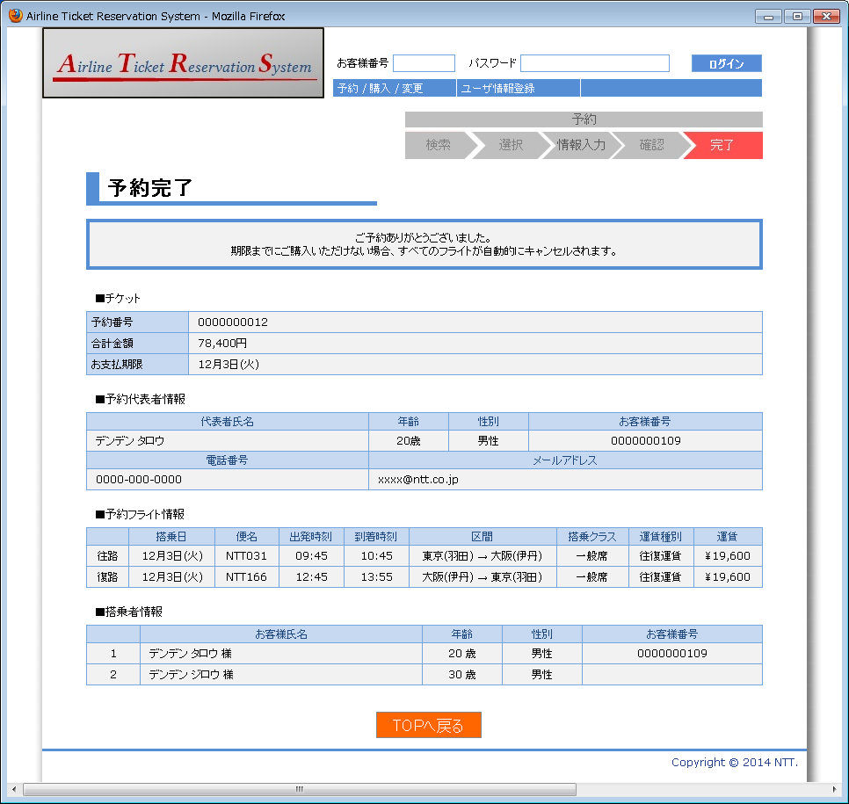

1
2
3
4

5
6
7
8
9
10

11
12
13
14

15
16
17
18
19
20
21
22
23
24
25

26
27
28
29
30
31
32

33

